Cserepes adatok
Név | Teljes szélesség | Szélességek | Felület | FILC | Szín
Amalfi Plus | 1.2 | 0,4 mm | Fényes | IGEN! | 3000
Beskid Plus | 1.2 | 0,45 mm | MATT | NEM! | 3005
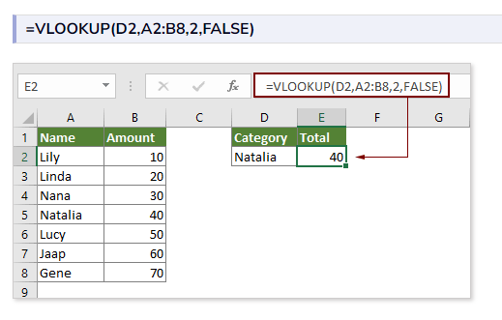
Bona Plus | 1.19 | 0,5 mm | ULTRA Matt |  | 3009
Lima Plus | 1.202 | 0,6 mm | Standard matt |  | 3011
Perla Plus | 1.15 | 0,7 mm |  |  | 5010
Hexa | 1.23 |  |  |  | 6005
PDT-19 | 1.095 |  |  |  | 6011
PD-28/540 | 0.54 |  |  |  | 6020
 |  |  |  |  | 7016
 |  |  |  |  | 7024
 |  |  |  |  | 7035
 |  |  |  |  | 8004
 |  |  |  |  | 8017
 |  |  |  |  | 8019
 |  |  |  |  | 9002
 |  |  |  |  | 9005
 |  |  |  |  | 9006
 |  |  |  |  | 9007
 |  |  |  |  | 9010

